关系图
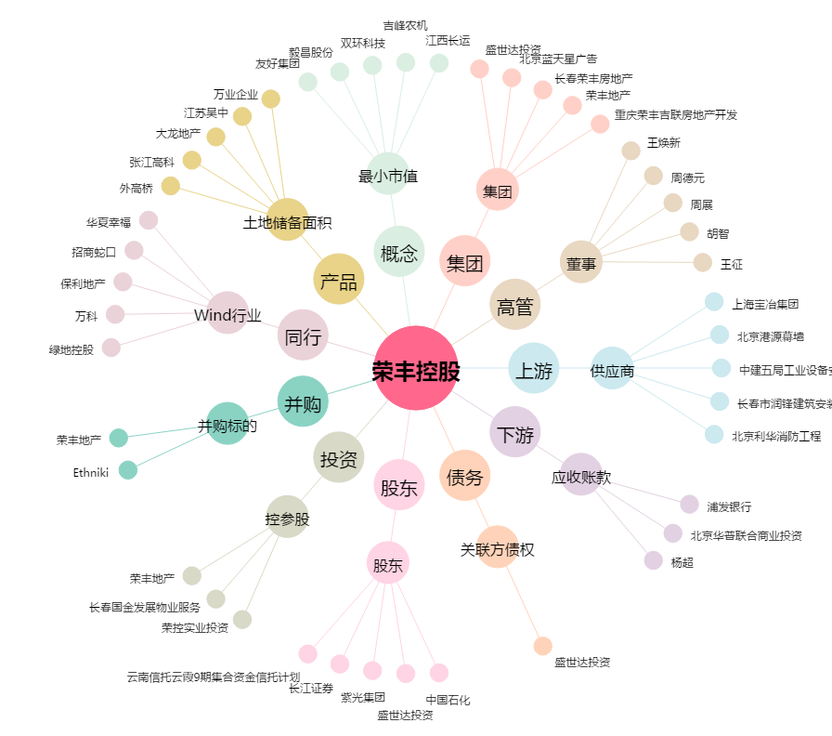
荣丰控股[000668.SZ] - 关系概览图

